Карта общая
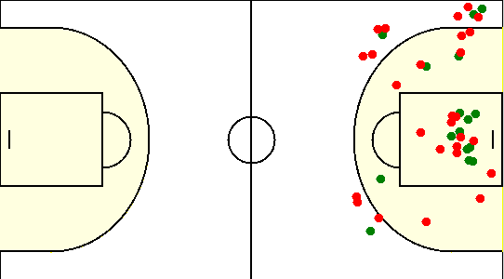
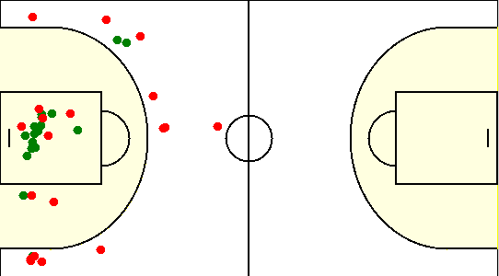
Карта бросков команды SIRIUS (I-II четверть) | Карта бросков команды SIRIUS (III-IV четверть)
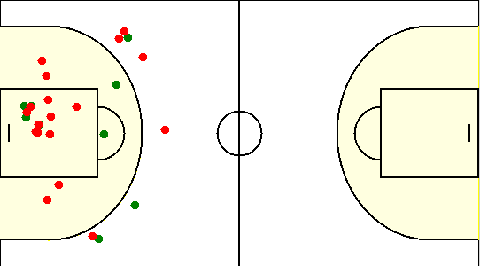
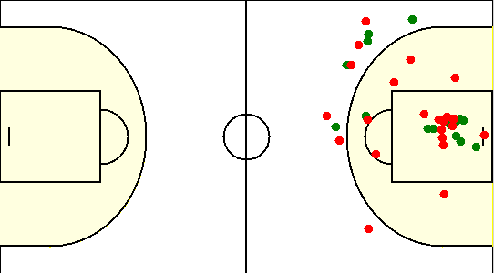

Карта бросков команды Грушвиль (I-II четверть) | Карта бросков команды Грушвиль (III-IV четверть)

Карта индивидуальная
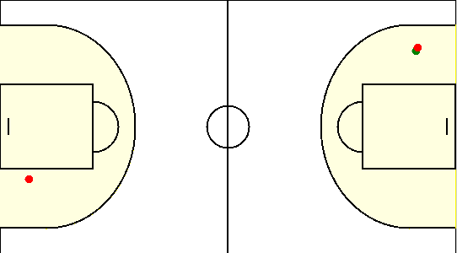
#1. Герасимович Сергей /SIRIUS/
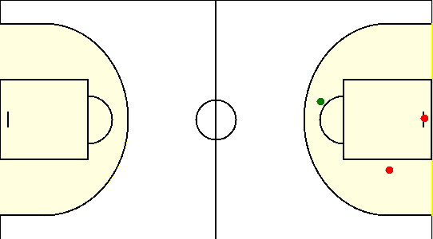

#15. Коваленко Олег /SIRIUS/
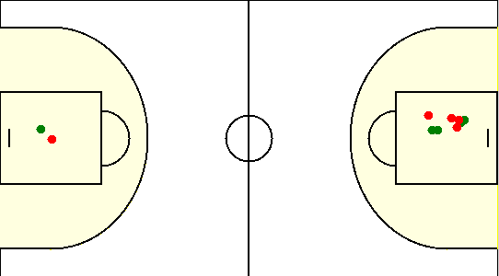

#19. Габрукович Павел /SIRIUS/
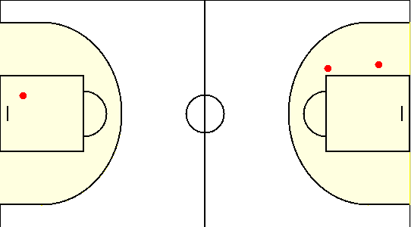

#6. Чайко Евгений /SIRIUS/
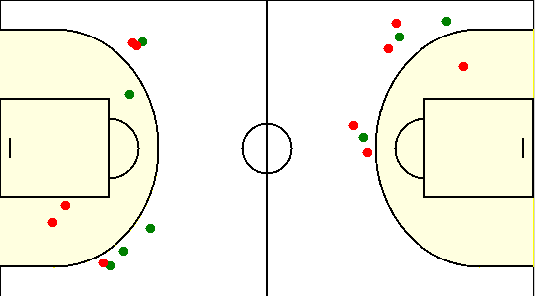

#77. Аксючиц Александр /SIRIUS/
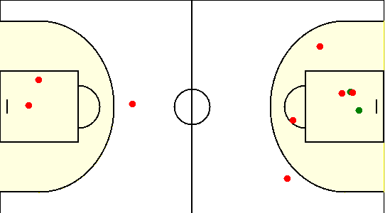

#8. Туровец Роман /SIRIUS/
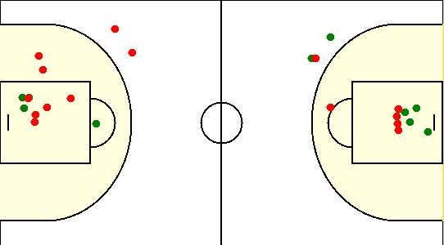

#0. Попов Андрей /Грушвиль/
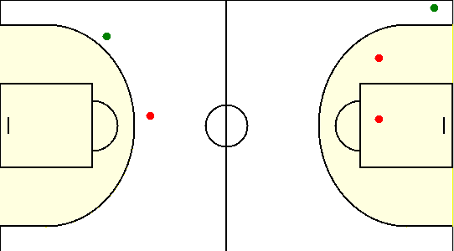

#1. Привалов Матвей /Грушвиль/
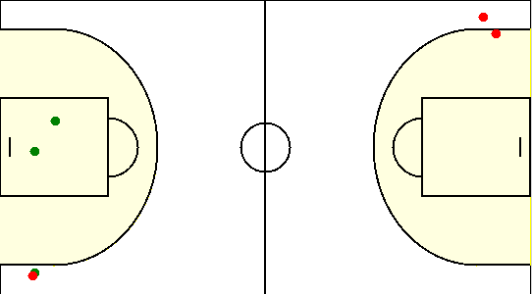

#13. Говако Валентин /Грушвиль/
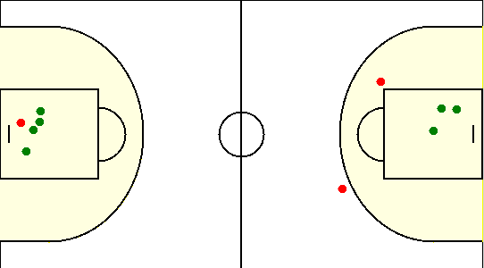

#14. Лукша Кирилл /Грушвиль/
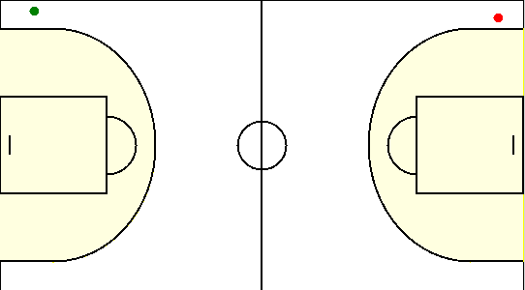

#44. Пронин Вадим /Грушвиль/
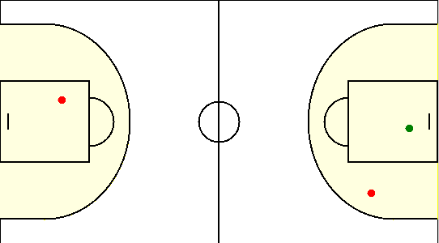

#52. Клишевский Роман /Грушвиль/
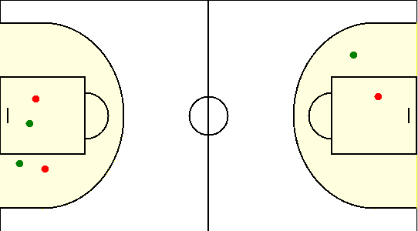

#6. Кирсанов Тарас /Грушвиль/
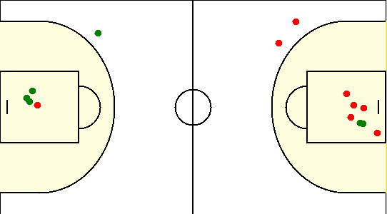

#77. Осипчик Антон /Грушвиль/
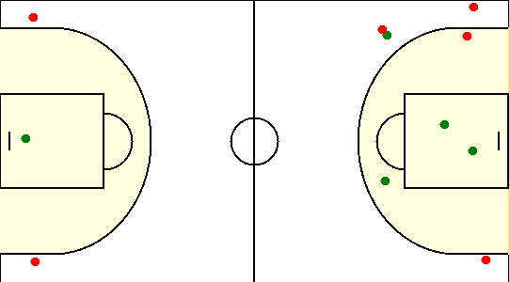

#88. Коваленко Александр /Грушвиль/
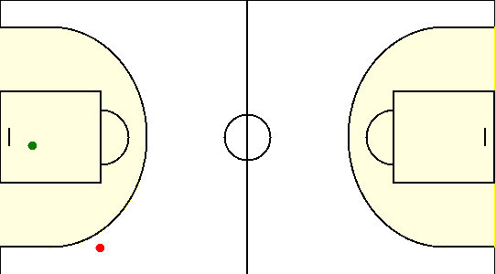

#95. Дашкевич Ярамир /Грушвиль/
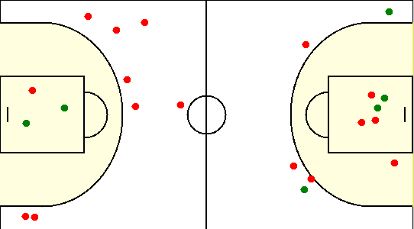

#99. Бабарикин Альберт /Грушвиль/

